Solicitud gráfica
 | Área: | Matemáticas |  |  | Fecha:
 | Grado: | 7
 | Título del tema: | Calcula áreas de poligonos irregulares |  |  | ¿Cuaderno de estudio o recurso? | Recurso
 | Editor: | Diana Velasquez |  |  | Motor del recurso | M5A

 | Código guión o recurso: | MA_07_11_REC28 | ← Para determinar este código, visite la hoja de Ayuda
 |  |  |  |  | ESPECIFICACIÓN DE ARCHIVOS A ENTREGAR
Núm. | Archivo Shutterstock o ruta en web | Imagen para: | Tipo | Ubicación de la imagen en el recurso M5A | Nombre imagen SMALL | Tamaño imagen SMALL | Nombre imagen ZOOM | Tamaño imagen ZOOM | Descripción | Observaciones
IMG01 |  | Recurso M5A | Ilustración | Contenido | MA_07_11_REC28_IMG01n.png | 286 x 286 px | MA_07_11_REC28_IMG01a.png | 500 x 500 px | Solicito amablemente una imagen como la dipuesta en las ilustraciones. | 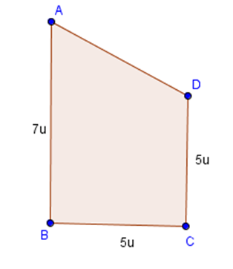
IMG02 |  | Recurso M5A | Ilustración | Contenido | MA_07_11_REC28_IMG02n.png | 286 x 286 px | MA_07_11_REC28_IMG02a.png | 500 x 500 px | Solicito amablemente una imagen como la dipuesta en las ilustraciones. | 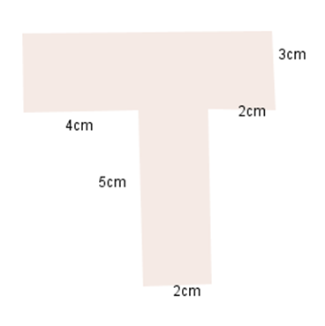
IMG03 |  | Recurso M5A | Ilustración | Contenido | MA_07_11_REC28_IMG03n.png | 286 x 286 px | MA_07_11_REC28_IMG03a.png | 500 x 500 px | Solicito amablemente una imagen como la dipuesta en las ilustraciones.La figura central es un triangulo.
IMG04 |  | Recurso M5A | Ilustración | Contenido | MA_07_11_REC28_IMG04n.png | 286 x 286 px | MA_07_11_REC28_IMG04a.png | 500 x 500 px | solicito una imagen como la dispuesta en observaciones
IMG05 |  | Recurso M5A | Fotografía | Contenido | MA_07_11_REC28_IMG05n.png | 286 x 286 px | MA_07_11_REC28_IMG05a.png | 500 x 500 px | solicito una imagen como la dispuesta en observaciones, por favor que observe la cuadricula tal como aparece. | 
IMG06 |  | Recurso M5A | Fotografía | Contenido | MA_07_11_REC28_IMG06n.png | 286 x 286 px | MA_07_11_REC28_IMG06a.png | 500 x 500 px | Solicito la fotografia de cualquier objeto, peo sobre estas se deben distinguuir las medidas que aquí se señalan.
IMG07 |  | Recurso M5A | Ilustración | Contenido | MA_07_11_REC28_IMG07n.png | 286 x 286 px | MA_07_11_REC28_IMG07a.png | 500 x 500 px | Solicito la fotografia de cualquier objeto, peo sobre estas se deben distinguuir las medidas que aquí se señalan. | 